5.1. CONSOLIDADO
 | Consolidado URP
 | PROYECCION SOCIAL
 | 5.1. Iniciativas de intervención universitaria en Proyección Social en año 2024

No | Dependencia | Iniciativas de proyecciòn social | Para problemas ambientales | Evidencia | Comentario
1 | Museo de Historia Natural | Talleres de verano científico 2024 en donde se llevó a cabo clases de minibiólogos marinos (dirigido a niños de 7 a 11 años), exploradores del océano (dirigido a niños y adolescentes de 12 a 17 años) y taller de pequeños paleontólogos kid y junior, dirigido a niños desde los 6 años hasta los 12 años. | 1 | Memoria del Rector 2024
2 |  | Recorridos temáticos orientados a familias y jóvenes como: “Cásate en el museo”, dónde los visitantes podían conocer el museo. “Recorrido coquette” dónde se mostraban a las especies más “coquetas” del reino animal, entre otros recorridos educativos para colegios y familias. | 2 | Memoria del Rector 2024
3 |  | Celebración por el Día Internacional de la Niña y La Mujer en la ciencia el día 11 de febrero de 2024, en dónde se invitaron investigadoras de la biología y se realizó un conversatorio con niñas, un taller de microscopía, así como un recorrido por el museo por las biólogas trabajadoras del museo. |  | Memoria del Rector 2024
4 |  | Visitas de colegios: Se recibió un total de 130 colegios durante el año con un aproximado de 8 mil estudiantes escolares de todos los niveles educativos. |  | Memoria del Rector 2024
5 |  | Celebra tu cumpleaños en el museo ( difusiòn de conocimeinto del ambiente y buenas practicas amientales): se llevaron a cabo un total de 53 cumpleaños durante enero a diciembre de 2024 con 2 120 visitantes entre niños y adultos. |  | Memoria del Rector 2024
6 |  | Se publicó el libro Lo que veo en el museo con la editorial Fondo de Cultura Económica, en la Feria Internacional del Libro. |  | Memoria del Rector 2024
7 |  | Se realizaron talleres de paleontología y botánica dirigidos a niños y niñas en la Feria Internacional del Libro 2024. |  | Memoria del Rector 2024
8 |  | Se realizó el curso “Jóvenes paleontólogos en la era digital” en el mes de junio 2025, liderado por el profesor Rafael Varas. | 3 | Memoria del Rector 2024
9 |  | Se realizó el festival BAT FEST, con el objetivo de promover el cuidado, estudio y conservación de los murciélagos en nuestro país. | 4 | Memoria del Rector 2024
10 |  | Se participó en las actividades de difusión promovidas por el Ministerio del Ambiente, SERFOR, Municipalidad de Surco y Municipalidad de Miraflores, entre otras instituciones públicas, donde expusimos sobre nuestras colecciones científicas. | 5 | Memoria del Rector 2024
11 |  | Se realizó un festival de concientización ambiental denominado “Anon akanwe 2” dónde se invitaron investigadores especialistas en temas de cambio climático y conservación de fauna silvestre. | 6 | Memoria del Rector 2024
12 |  | Depósito de muestras biológicas: El 2024 el museo recibió 32 muestras biológicas que comprenden 1 492 artrópodos, 40 mamíferos y 3 729 especímenes hidrobiológicos. | 7 | Memoria del Rector 2024
13 | Centro Cultural Ccori Wasi | 19.° exposición individual La razón dormida del artista peruano José Luis Carranza. Del 7 de diciembre de 2023 al 21 de enero de 2024. |  | Memoria del Rector 2024
14 |  | Exposición de arquitectura Talleres de Diseño V y XV. Trabajos académicos. Arquitecto Juvenal Baracco. Se inauguró el 8 de febrero. |  | Memoria del Rector 2024
15 |  | Exposición Circo de la vida de la artista peruana Augusta Sarria Larco. Del 7 de marzo al 7 de abril. |  | Memoria del Rector 2024
16 |  | Exposición Sobreviviente del diseñador gráfico, calígrafo, diseñador de letras e ilustrador francés Claude Dieterich, cuya segunda exposición individual estuvo a cargo de Daniel Soria y Kara Navarro. Del 12 de abril al 19 de mayo. |  | Memoria del Rector 2024
17 |  | Empty rooms/Salas vacías de la artista visual y fotógrafa estadounidense Anamaría McCarthy - Del 23 de mayo al 30 de junio. |  | Memoria del Rector 2024
18 |  | Exposición Paisajes de Rusia en acuarelas y versos, del destacado pintor ruso Sergey Andriyaka (1958-2024). Las imágenes estuvieron acompañadas por extractos de poemas del poeta ruso Alexander Pushkin (1799-1837). Del 12 al 30 de junio. |  | Memoria del Rector 2024
19 |  | Estéticas amazónicas. Artistas indígenas urbanos y la defensa del buen vivir, exposición colectiva que reúne a más de veinte artistas indígenas amazónicos. Del 11 de julio al 25 de agosto | 8 | Memoria del Rector 2024
20 |  | Exposición de National Geographic Society, en la que participaron los fotógrafos Musuk Nolte, Víctor Zea, Florence Goupil, Lucía Flórez, Paul Gambin, Alessandro Cinque, Marco Garro y Nicolás Villaume. Del 17 al 26 de septiembre. |  | Memoria del Rector 2024
21 |  | Exposición Tensar el presente/Hilar el futuro, que celebra los cuarenta años del grupo de arte interdisciplinario Íntegro (Óscar Naters y Ana Zavala). Del 10 al 27 de octubre. |  | Memoria del Rector 2024
22 |  | Encuentro de Arquitectura y Arte Richi 2024, evento organizado por la Asociación de Exalumnos de la Facultad de Arquitectura y Urbanismo (en formación), que tuvo como actividad principal la exposición retrospectiva de la obra arquitectónica completa del arquitecto Juvenal Baracco y de los arquitectos Fernando Teruya y Alexia León - Del 5 al 30 de noviembre. |  | Memoria del Rector 2024
23 | Instituto Peruano del Pensamiento Complejo Edgar Morín -IPCEM | El Instituto Peruano del Pensamiento Complejo Edgar Morin (IPCEM) como Presidente Comité Ambiental para el Desarrollo Sostenible coordinó y supervisó la elaboración del RSUP 2024/ MINAM con información de las facultades y dependencias administrativas de la URP, junio a setiembre del 2024; | 9 | Memoria del Rector 2024
24 |  | IPCEM elaboró y actualizó documentos de Gestión de la Universidad Ricardo Palma exigidos por indicadores de sostenibilidad ambiental del MINAM: • Políticas de protección al medioambiente y desarrollo sostenible de la Universidad Ricardo Palma, aprobado por ACU N.° 2344– 2024. Octubre 2024, actualiza ACU N.° 2006-2021; • Plan de gestión integral de residuos sólidos de la Universidad Ricardo Palma (2024-2029)–julio 2024; • Hoja de ruta 2024 para el logro de los indicadores y acciones a desarrollar–última actualización junio 2024; y | 10 | Memoria del Rector 2024
...
No | Dependencia | Iniciativas de proyecciòn social | Para problemas ambientales | Evidencia | Comentario
220 |  | TALLER: PEQUEÑOS PALEONTÓLOGOS - JUNIOR. Realizado el 29 enero. Objetivos: Para niños de 9 a 12 años. Descubrir las diferentes huellas fósiles de dinosaurios. De este modo, buscaremos, limpiaremos y clasificaremos distintos tipos de huellas halladas en todo el mundo. | 140 | https://www.facebook.com/MHN. URP/posts/pfbid0dy7pPZGB4TERXF3fhWeV G6nGptkRWtWCrRqEfPqK5DBVRaboqBwgp QyMLPda3Dxml
221 |  | EFEMÉRIDE: DÍA INTERNACIONAL DE LA MUJER Y LA NIÑA EN LA CIENCIA. Realizado: 10 de febrero 2024. Objetivo: Para niños de 7 a 12 años. Conocer un pco más sobre las chicas cientificas. | 141 | https://www.facebook.com/MHN. URP/posts/pfbid02Jswn3grqpS4fsuLTKdesv HK5J1ERjPLQ2MeJBz4QvRcJH8qXNQhEgcc5 xj3BBLQSl
222 |  | ¡CASATE EN EL MUSEO Y CELEBRA EL AMOR EN LOS TIEMPOS JURASICOS! Fecha: 10 de Febrero 2024. Objetivo: Nuestros visitantes podrán consumar su amor junto a nuestros dinosaurios en un acto ceremonial de matrimonio simbólico. | 142 | https://www.facebook.com/MHN. URP/posts/pfbid0SBu9Zfe7BRLogovgjVJSGn n9bJz2JgiekDa1SGXFeXbwuR4GtCXVjiD3N6 CQpMgul
223 |  | DOMINGO PREHISTÓRICO. Fecha: 3 de marzo 2024. Objetivo: Para toda la familia. Explorar la sala de paleontología. | 143 | https://www.facebook.com/photo/? fbid=782068427284932&set=a. 552488930242884
224 |  | DOMINGO PREHISTORICO: Las dinosaurias. Fecha: 9 de marzo 2024. Objetivo: Para toda la familia. Conocer todo sobre el misterio en torno a los dinosaurios hembra, el gran aporte de las mujeres en la paleontología y muchos mas datos curiosos. | 144 | https://www.facebook.com/MHN. URP/posts/pfbid02ZFmHm4G7vRKNKKBisw Hkgq8vkjDKZrDPsXm8azyzcfDvvW4VELLLoX 8xua4mv3zjl
225 |  | Taller: Plastelina 2D de Ranas. Fecha: 23 de marzo 2024. Objetivo: Para 8 a 12 años. Conocer el arte de moldear con sus manos a una de las especies que merecen nuestra atención y apoyo para su conservación | 145 | https://www.facebook.com/MHN. URP/posts/pfbid02V4ShSH59g6so4ug3hha MTQNd3F4YNhmP8cNtK23AaNnjBqumeGN 6xALfWAqGbgKWl
226 |  | Charla: ¿Por qué cuidar las Ranas?. Fecha: 23 de marzo 2024. Objetivo: Para toda la famila. Charla para público familiar con el fin de conocer la diversidad de especies y aprender sobre la importancia de su conservación. | 146 | https://www.facebook.com/MHN. URP/posts/pfbid02dH37RxNivGag4aumm5 MwXV1RkhJ64C7MNRv3zDHD9ogT6n8er71 5qnBJDsvLej4dl
227 |  | DOMINGO PREHISTORICO: Extinciòn de los dinosaurios. Fecha: 16 de marzo 2024. Objetivo: Para toda la familia. Responder preguntas como : Cómo se extinguieron los dinosaurios? ¿Se debió al choque de un asteroide? ¿A la actividad volcánica? ¿Habrá sobrevivivo algún dinosaurio a la extinción? | 147 | https://www.facebook.com/MHN. URP/posts/pfbid02wzhFtgCHqYNoPxQ2EY MtK5gZmwRJJJPThkhho4kgLzfxSxj9ZLZCgY WaTLGj35j4l
228 |  | "Domingos prehistòrico: Dinosaurios extraordinarios". Fecha: 24 de marzo. Objetivo: Para toda la familia. Conocer un poco más de los dinosaurios. | 148 | https://www.facebook.com/MHN. URP/posts/pfbid02W2goaem5nMjCwHDpnj ku5HeMqdLuHPXzxNfviCU1ShjN6uKd6fCgM s1hjEHxR2aRl
229 |  | "Dino bùsqueda". Fecha: 30 a 31 de marzo 2024. Objetivo: Para toda la familia. Descubrir una manera divertida y enigmática para buscar fósiles de dinosaurios, y a su vez, cómo estos crecían y se desarrollaban. | 149 | https://www.facebook.com/MHN. URP/posts/pfbid052VEDtB5Ed6kMTdP3Wv W1DuamEQc1s352VffWw6ERJizF1TAs7Zzy DXdgJtvFCxSl
230 |  | "Presentaciòn de libros: Colecciòn Pacha". Fecha: 06 de abril 2024. Objetivo: Para toda la familia. La Colección Pacha (‘Mundo’ en idioma quechua) muestra una temática integral de la cosmovisión andina del Perú, haciendo referencia a los tres mundos: Hanan Pacha, Kay Pacha y Uku Pacha (el mundo celestial, el terrenal y el de la muerte o los sueños). | 150 | 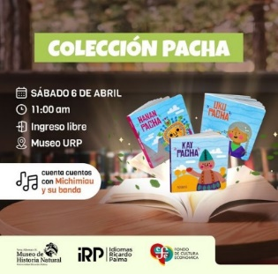
231 |  | "Domingo de Paleorte: Huellas de dinosaurios". Fecha: 06 de abril del 2024. Objetivo: Para niños de 4 a 6 años. Conocer las huellas de aquellos dinosaurios que dejaron en el Perú, e intentaremos descifrar quién descubrió dichas huellas. | 151 | https://www.facebook.com/MHN. URP/posts/pfbid0BgsaavRhopNGQKXXTWR KfiC478UcoazMSLcw5FdrVFNa5na2HYBf1W phNvXyfXHrl
232 |  | "Eco Fest". Fecha: 20 de abril 2024. Objetivo: Para todo el pùblico. Este festival dedicado a la protección del medio ambiente, donde cada paso cuenta en la preservación de nuestra Tierra. | 152 | https://www.facebook.com/MHN. URP/posts/pfbid0kUDmDNMxirkjAJvLm4XL 9csegnMbc3FxQny7CcwMReNvaq76ioo4be BRmmYMdjBGl
233 |  | "Domingo de Paleoarte". Fecha: 21 de abril 2024. Objetivo: Para niños de 8 a 10 años.Moldear al Deinonychus | 153 | https://www.facebook.com/MHN. URP/posts/pfbid02mjHGqjP2NHXp1fenArw dfp8w5GHLQXiLN9Xms264vyqEo76jhVKYhR pcbmsXjy9il
234 |  | "Conoce sobres las madres del reino animal". Fecha: 11 de mayo del 2024. Objetivo: Para toda la familia. Descubrir cómo las madres del reino animal cuidan, protegen y guían a sus crías con habilidades extraordinarias y estrategias sorprendentes. | 154 | https://www.facebook.com/MHN. URP/posts/pfbid0jdqidb1oTJSh5y6W23Vrw Qyq46SUKQtA1inKPkeKTmR2ZWFtzgAYpt9 N5C6EiKrdl
235 |  | "Colecciones abiertas". Fecha: 20 de mayo 2024. Objetivo: Para toda la familia. Día Internacional de los Museos. | 155 | https://www.facebook.com/MHN. URP/posts/pfbid0qy1EBinznyDBK5mdQUoi FWZg5nP7jH6WZxS6LmuNTaovDbMzHdEw MhV4pegCHWG2l
236 |  | "Visita de estudios". Fecha: 21 de mayo 2024. Objetivo: Para niños. Trasladamos el museo a la IE Virgen Purísima del AAHH Jardín Rosa, en marco del Día Internacional de los Museos. | 156 | https://www.facebook.com/MHN. URP/posts/pfbid0mUeZ1o9PQCXK8QmLdXx YzVvZmtwMAE4H7PKDA8cJBY7Z7nU7tVfM daw8tMo9PVkWl
237 |  | Taller: El menù de los murcielagos. Fecha: 25 de mayo 2024. Objetivo: Para toda la familia: Festival de la Biodiversidad. | 157 | https://www.facebook.com/MHN. URP/posts/pfbid02m6NJ1ze6junueW1M8C 61gEBFkt6s3EUoxAgz6XtKF92SbKwvBu1NG Ao2xMbuKsmFl
238 |  | "Festival de la Biodiversidad - Ediciòn Achorate". Fecha: 26 de mayo 2024. Objetivo: Para niños de 3 a 5 años. Conocer un poco más sobre la maternidad prehistórica. | 158 | https://www.facebook.com/photo/? fbid=834123318746109&set=a. 552488930242884
239 |  | "Ciencia y Café: Conversemos con un Paleontólogo". Fecha: 28 de mayo 2024. Objetivo: Para mayores de 15 años. Descubrir los secretos del pasado con el increíble paleontólogo peruano Rafael Varas. Incluye un recorrido por el museo. | 159 | https://www.facebook.com/photo/? fbid=834772695347838&set=a. 552488930242884
240 |  | "Mastozoología del Field Museum". Fecha: 24 de mayo 2024. Objetivo: Revisar las colecciones de Mastozoología del Field Museum. | 160 | https://www.facebook.com/photo/? fbid=834704355354672&set=pcb. 834704492021325
...

Lista parcial
 | Lista parcial URP
 | Iniciativas de intervención universitaria en Proyección Social para problemas ambientales de la URP en año 2024
 | Sustentación en archivos adjuntos, según se indica, en DRIVE proporcionado.
 | Facultad/Escuela | Iniciativa de proyección social | Para problemas ambientales | Evidencia - Link | Comentario
1 | Ciencias Biológicas/Medicina Veterinaria | Rehabilitacion de Albatros | Si | https://drive.google.com/drive/folders/10wfxevWrWQOvVy6enmdvgTO65_F6R6fd?usp=drive_link
2 | Ciencias Biológicas | Energía Limpia para la Solidaridad: Briquetas Ecoeficientes para Ollas Comunes. Un proyecto educativo, solidario y sostenible de la Universidad Ricardo Palma. | Si | Ver archivo: "5.1.1. Briquetas ecoeficientes", adjunto a esta plantilla de evidencias | Esta iniciativa es parte del desarrollo del Curso de Gestión Ambiental, el cual iniciò como un proyecto de proyección social universitarias para la olla común "Paraíso Alto", Sector 7, Villa María del triunfo en el año 2021. Para el año 2025 se esta ampliando a 5 ollas comunes con la finalidad de convertir en un programa de Proyección Social Universitaria.
3 | Ciencias Biológicas/Medicina Veterinaria | Proyecto Golondrina de la Tempestad de Collar: Rehabilitación Albatros de Galápagos | Si | https://www.instagram.com/sernanp/reel/C_1GnDko97h/ https://www.facebook.com/watch/?v=1558167991572712 https://www.radionacional.gob.pe/noticias/regionales/retorna-al-mar-un-albatros-de-las-galapagos-tras-recuperarse-de-una-fractura-de-clavicula | Ver archivo: "5.1.2. Biología Proyecto Golondrina", adjunto a esta plantilla de evidencias
4 |  | Proyecto Golondrina de la Tempestad de Collar: Rehabilitación de golondrinas de Mar | Si | https://www.instagram.com/reel/DJru3xepkOL/?utm_source=ig_web_button_share_sheet&igsh=MzRlODBiNWFlZA==
5 | Ciencias Biológicas | Limpieza de playa "Magdalena del Mar" en coordinación con la Municipalidad de Magdalena. Invita la Gerencia de Desarrollo Sostenible y Gestión Ambiental de la Municipalidad de Magdalena (20 de mayo 2024). | Si | 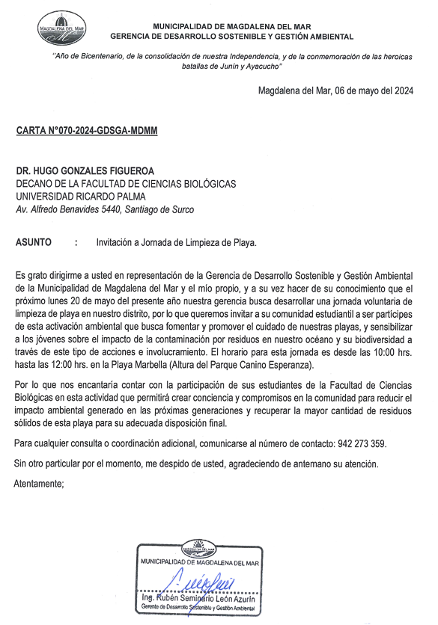
 |  |  |  | 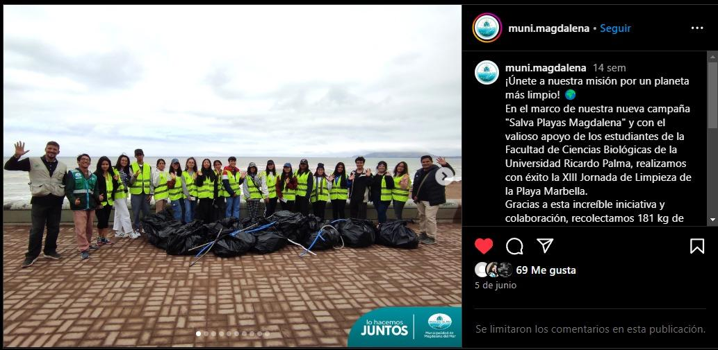
6 | Ciencias Biológicas | "Olimpiada Peruana de Biología" Año 2024. | Si | https://www.urp.edu.pe/pregrado/facultad-de-ciencias-biologicas/facultad/olimpiada-peruana-de-biologia/
7 | Ciencias Biológicas | "Olimpiada Iberoamericana de Biología" La Habana, Cuba. Año 2024. | Si | https://www.urp.edu.pe/pregrado/facultad-de-ciencias-biologicas/facultad/olimpiada-peruana-de-biologia/
8 | Arquitectura y Urbanismo | Lima Verde. Actividad de plantado de árboles en Huaycán. | Si | https://www.facebook.com/photo/?fbid=882390860586988&set=a.633463335479743 | SEMESTRE 2024-I
9 | Arquitectura y Urbanismo | Talleres de evaluación de la pesca ancestral artesanal en territorio costero con fines de reconocimiento como patrimonio inmaterial. Colectivo Egresados FAU URP, denominado Entre Arquitectos. Lima Metropolitana. | Si | https://www.facebook.com/share/p/VBeeTyxFv78ekS3N/?mibextid=oFDknk | SEMESTRE 2024- I
10 | Arquitectura y Urbanismo | Propuesta de un espacio público (Parque lineal) en la ciudad de Chiclayo dirigido a la comunidad UPIS Señor de los Milagros. | Si | https://www.facebook.com/photo/?fbid=849578660534875&set=a.633463335479743&locale=es_LA | SEMESTRE 2024-I
11 | Arquitectura y Urbanismo | Difusión IV Jornada de Limpieza en Pantanos de Villa | Si | https://www.facebook.com/photo/?fbid=963329095826497&set=a.633463335479743&locale=es_LA | SEMESTRE 2024-II
12 | Arquitectura y Urbanismo | Difusión III Jornada de Limpieza en Pantanos de Villa | Si | https://www.facebook.com/photo/?fbid=891820846310656&set=a.633463335479743&locale=es_LA | SEMESTRE 2024-I
13 | Arquitectura y Urbanismo | III Concurso de Fotografia.Cuidemos nuestro Patrimonio Natural y Cultural | Si | https://www.facebook.com/photo/?fbid=836853655140709&set=a.633463335479743&locale=es_LA | SEMESTRE 2024-I
14 | Arquitectura y Urbanismo | Difusión I Jornada de Limpieza en Pantanos de Villa | Si | https://www.facebook.com/photo/?fbid=800270855465656&set=a.633463335479743 | SEMESTRE 2024-I
15 | Arquitectura y Urbanismo | Informe para elaborar los términos de referencia para el Esquema de Acondicionamiento Urbano del distrito y provincia de Antabamba. Departamento de Apurímac |  | 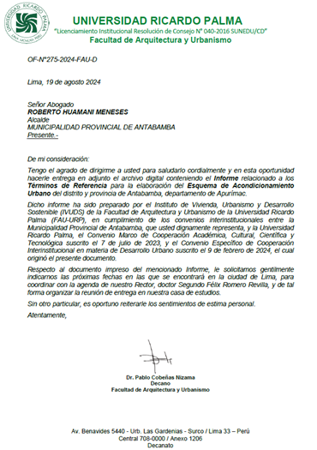 | Teniendo como sustento el Convenio Específico suscrito entre la Universidad Ricardo Palma, la Facultad de Arquitectura y Urbanismo (FAU-URP) y la Municipalidad Provincial de Antabamba, un equipo de investigadores del Instituto de Vivienda, Urbanismo y Desarrollo Sostenible ha elaborado los términos de referencia para el Esquema de Acondicionamiento Urbano del distrito de Antabamba, el cual ha sido entregado a la mencionada Municipalidad el 19 de agosto de 2024.
16 | Arquitectura y Urbanismo | Actualización del inventario del Patrimonio Cultural Inmueble de la Zona Monumental de Lurigancho-Chosica. |  | 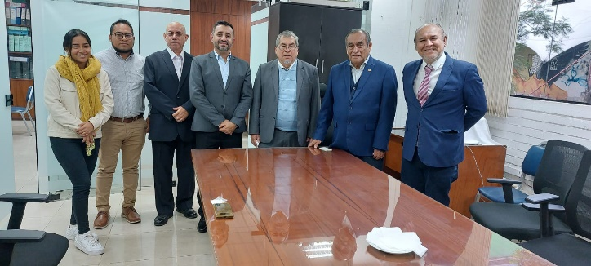 | Teniendo como sustento el Convenio Marco suscrito entre la Universidad Ricardo Palma, y la Municipalidad Distrital de Lurigancho – Chosica, un grupo de docentes y estudiantes de la Facultad de Arquitectura y Urbanismo han desarrollado el inventario del Patrimonio Cultural Inmueble de Chosica, un avance de esto ha sido entregado el 22 de agosto de 2024
17 | Arquitectura y Urbanismo |  |  | 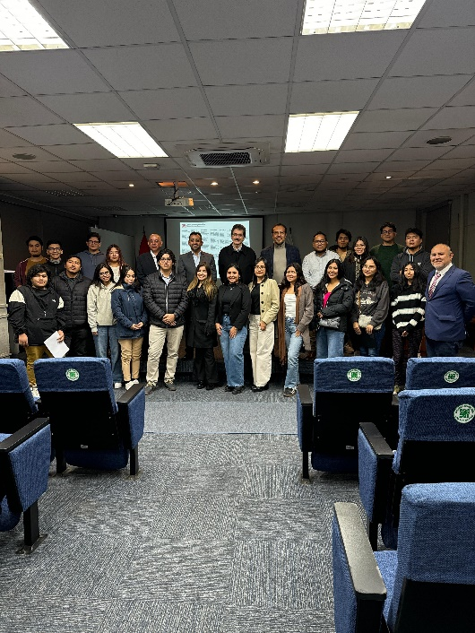
18 | Arquitectura y Urbanismo | Apoyo a la Municipalidad distrital de Surquillo identificando lugares con proyección a ser intervenidos con propuestas urbano-arquitectónicas y paisajísticas. |  | 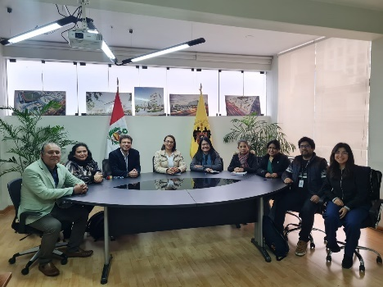 | La Municipalidad de Surquillo ha identificado cuatro grandes proyectos que requieren de inversión privada. El aporte de los estudiantes y docentes de la FAU-URP estará en priorizar propuestas de desarrollo sostenible relacionadas a edificios públicos y a espacios de recreación pública.
19 | Arquitectura y Urbanismo |  |  | 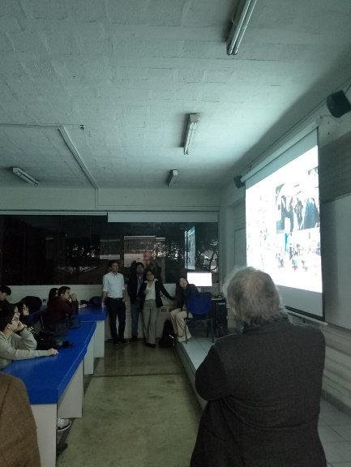
20 | Arquitectura y Urbanismo | Apoyo a la Municipalidad distrital de Santiago de Surco en el tratamiento de espacios públicos dentro del distrito. |  | 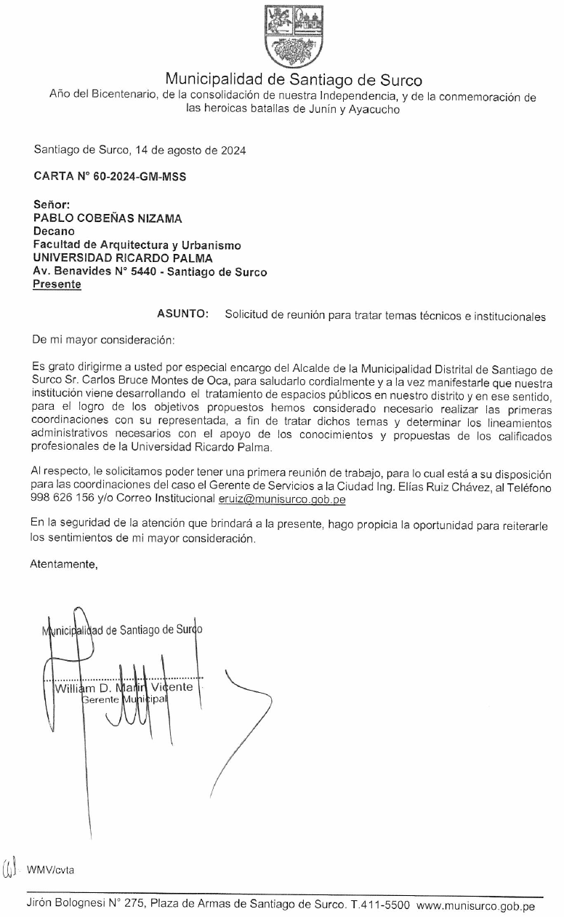 | En la asignatura de Diseño de la FAU-URP, Taller VII se han realizado propuestas de tratamiento de espacios públicos, aplicando criterios de sostenibilidad.
 |  |  |  | 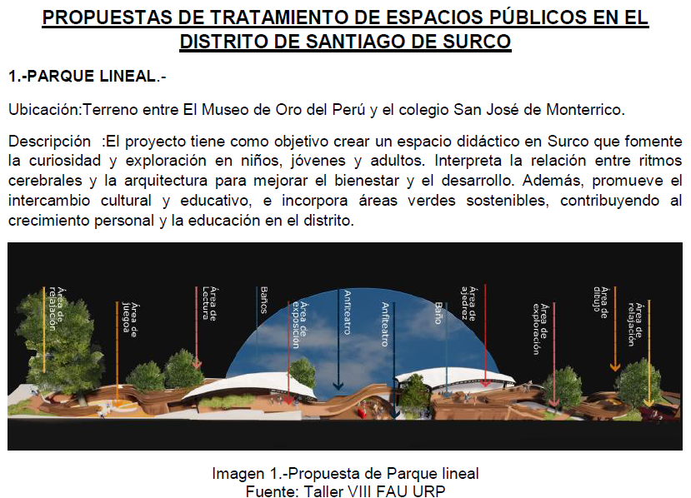
 |  |  |  | 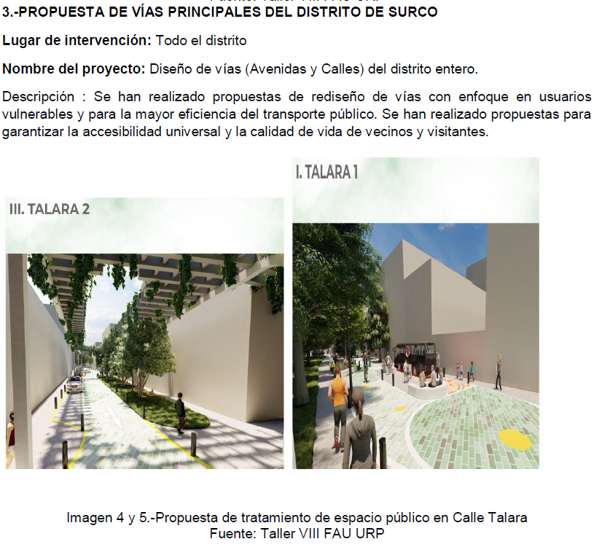
 |  |  |  | 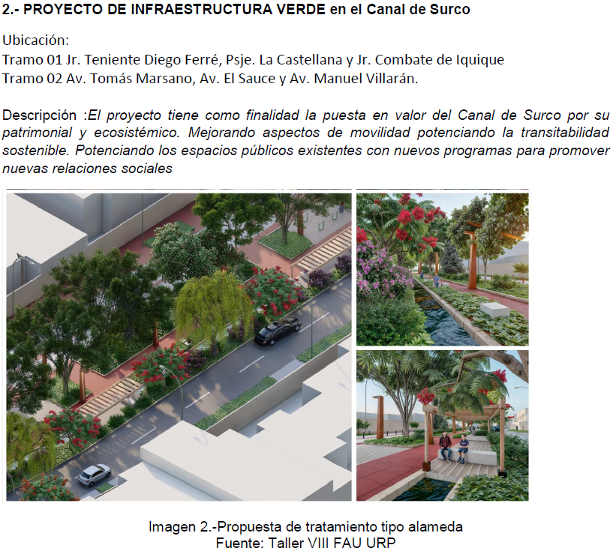
 |  |  |  | 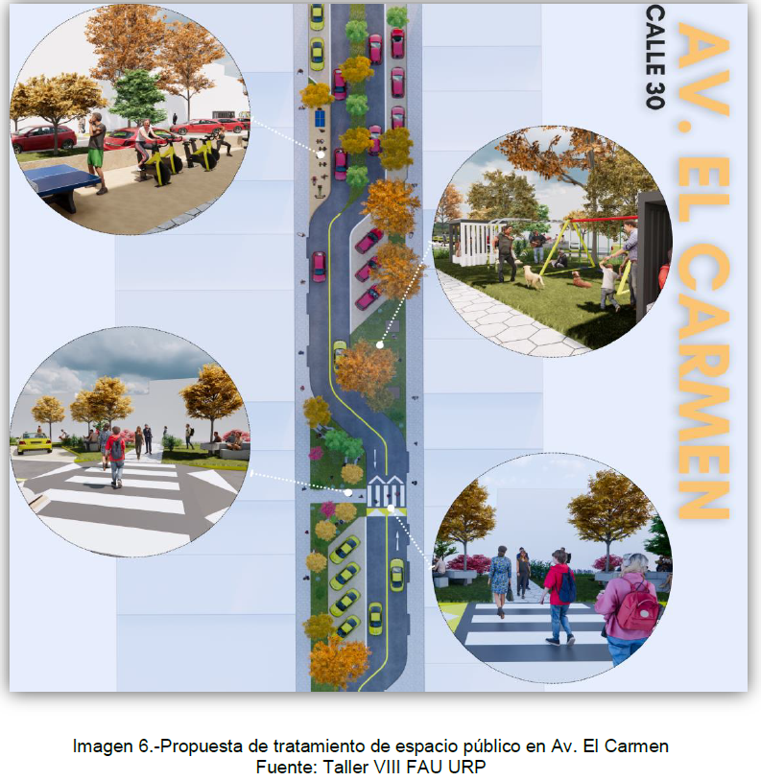
21 | Arquitectura y Urbanismo | Caminos a la sostenibilidad por el cambio climático |  | https://www.facebook.com/fau.urp.pe/photos/a.724091764275752/6074309429253932/ | Estudiantes y docentes participan en un concurso de fotografía que promueve la sensibilización respecto a los efectos del cambio climático
22 | Medicina Humana | Campaña de Promoción de Reciclaje. Población objetivo: Comunidad universitaria. Fecha: 24 Octubre 2024. | SI |  | Capacitación en la segregación de residuos y cultura de reciclaje.
23 |  | Campaña de Vacunación contra el Covid 19, Difteria, tetanos y neumococo. Población objetivos: Comunidad universitaria. Fecha: 09 de julio 2024. | SI |  | Intervención preventiva en población infantil y adulta mayor
24 |  | Campaña por el Dia del Medio Ambiente: Charla en Mercado de Villa Libertad-Surco, sobre Higiene, Manipulación de alimentos, eliminación de residuos sólidos y Reciclaje. Población objetivo: Mercado de Villa Libertad – Santiago de Surco. Fecha: 4 Junio 2024. | SI | https://drive.google.com/file/d/1nk6pUVxQJbsSUSKb8FQM00GrrfaBbKkD/view?usp=drive_link | Participaron 10 alumnos Voluntarios de la URP. Se brindaron charlas educativas a 70 puestos del mercado Villa Libertad.
25 |  | Campaña de Vacunación contra el Covid 19, Difteria, tetanos, neumococo y hepatitis B. Población objetivo: Comunidad universitaria. Fecha: 09 mayo del 2024. | SI | 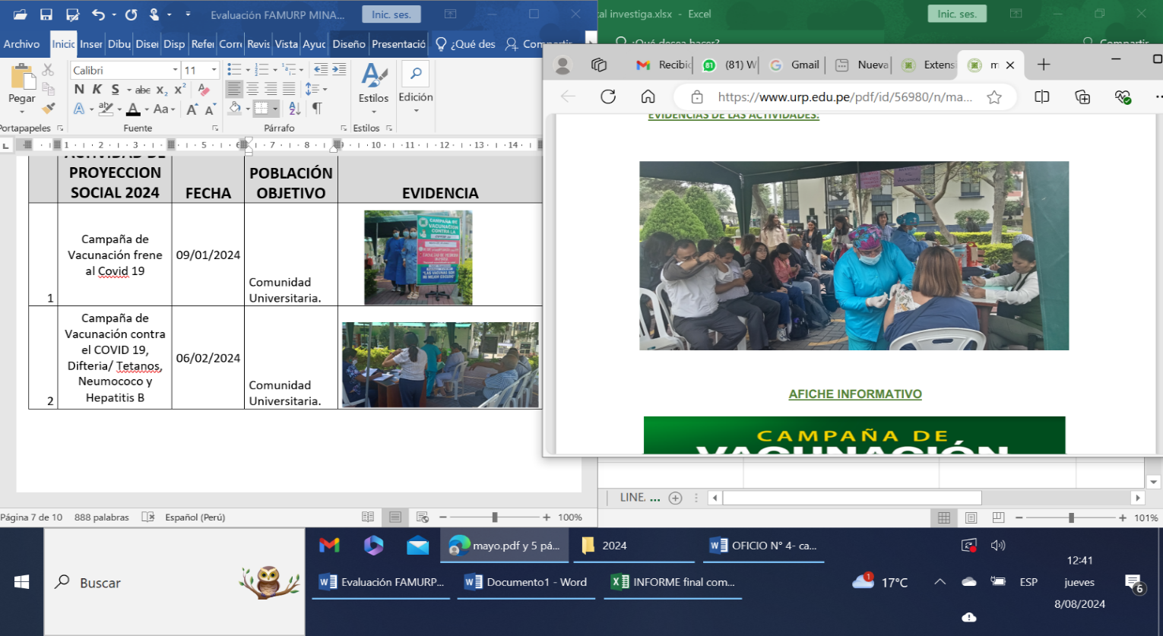 | Intervención preventiva en población universitaria, inmunizándose a 228 personas
26 |  | Campaña de Salud Integral en el Distrito de San Bartolo. Población objetiva: Poblacioón del Distrito de San Bartolo. Fecha: 14 abril 2024. | SI | https://drive.google.com/file/d/1v9FuUgxPuuU9TVgrFwEF85LjwR59XbAJ/view?usp=drive_link | La universidad Ricardo Palma a través del policlínico con los docentes y alumnos (29 voluntarios), logró atención satisfactoria a 680 personas, detectando factores de riesgo medio ambientales para la salud
27 |  | Campaña de Vacunación contra el COVID 19, Difteria/ Tetanos, Neumococo y Hepatitis B. Población objetivo: Comunidad universitaria. Fecha: 06 febrero 2024. | Si | 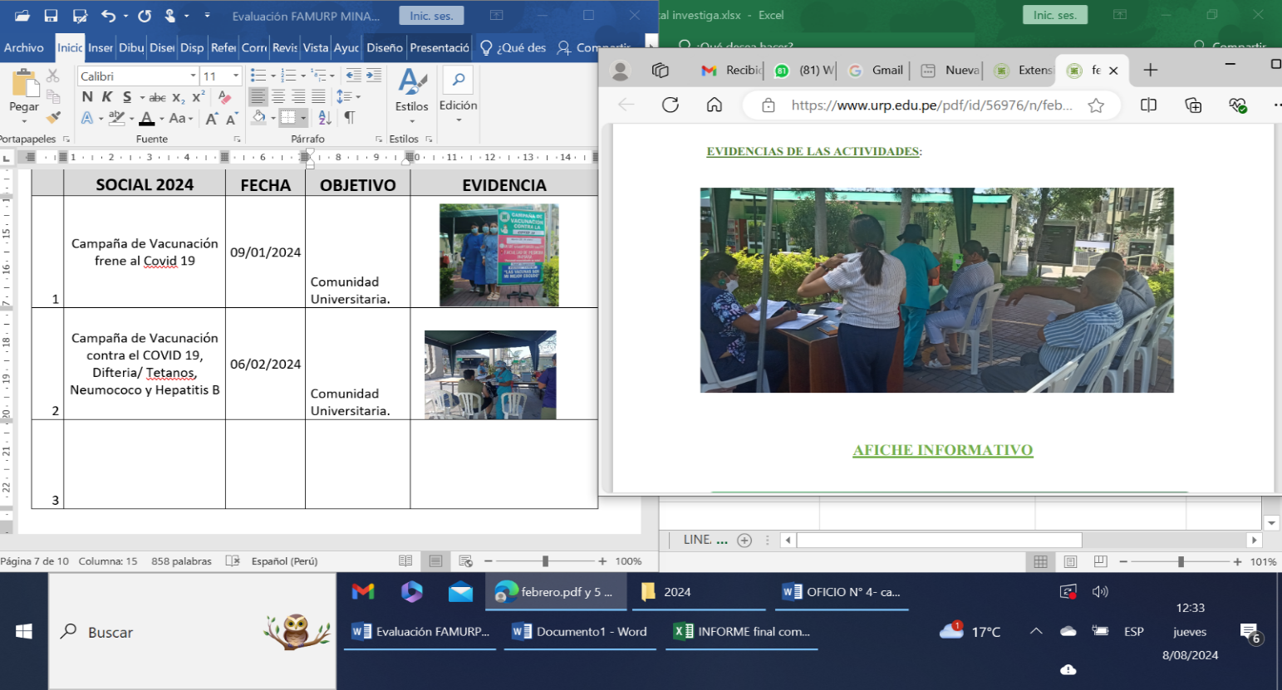 | Intervención preventiva en población infantil y adulta mayor
28 |  | Campaña de Vacunación frente al Covid 19. Población objetivo: Comunidad universitaria. Fecha: 09 enero 2024. | Si |  | Intervención preventiva ante nuevas variantes del COVID.
29 | Facultad de Humanidades y Lenguas Modernas | 2 actividades de limpieza de playas en coordinación con el programa EDUCCA Municipalidad San Isidro y Municipalidad de Barranco | Si | https://drive.google.com/file/d/1spwsTYJ9giFL63m-1AhA3AzKq2jTzSaF/view?usp=sharing https://drive.google.com/file/d/1hdEiOi3czVGXpvUPxvVOr44Nt0O6vYEe/view?u sp=sharing https://drive.google.com/file/d/1zpVx-hQhily05IZx58TNG5E4QWIjjQ7o/view?usp=sharing
30 |  | Estudiantes, docentes y personal de mantenimiento juntan tapas y botellas de plástico todo semestre para donar al albergue INSPIRA, institución que alberga niños con cáncer que vienen a Lima de provincia para seguir su tratamiento. | Si | https://docs.google.com/document/d/10iTYm2dddlReY65aZ57QCEWWk52H-m9M/edit?usp=sharing&ouid=106688376986782430551&rtpof=true&sd=true
31 | Instituto Peruano del Pensamiento Complejo Edgar Morin (IPCEM)/ Centro Regional de Competencias en Educación para el Desarrollo Sostenible (RCE Lima-Callao) | Proyecto: "Pesca tradicional ancestral" | Si | Ver documento "5.1.3. Proyecto pesca tradicional ancestral" (adjunto a esta plantilla de evidencias) | (i) Elaboración de una ruta en google earth que nos proporcionará las coordenadas de cada punto de pesca designado por las 13 asociaciones de pescadores artesanales, a través de reuniones virtuales y visitas de campo; (ii) Coordinaciones con el Sr. Ricardo Reátegui Marchesi de la Dirección de Patrimonio Cultural Inmaterial del Ministerio de Cultura, para ir recibiendo direcciones sobre la forma de elaboración del documento final (expediente); y (iii) Investigación histórica sobre la pesca artesanal ancestral en Lima Metropolitana (libros, artículos, estudios, etc.)
32 |  | Grupo Impulsor integrado por la URP logra Política de Estado que reconoce como Patrimonio Cultural de la Nación a la Pesca Ancestral Tradicional en el Litoral de Lima Metropolitana, sus conocimientos, técnicas y significados | Si | Ver documento: "5.1.4. Grupo impulsor pescadores" (adjunto a esta plantilla de evidencias) | El Comité Ambiental para el Desarrollo Sostenible de la URP y el IPCEM viene apoyando desde el año 2023 el Proyecto: Elaboración del expediente de la “Pesca artesanal y ancestral del litoral de Lima Metropolitana, sus conocimientos, técnicas y significados”. Este trabajo se desarrolla en coordinación con la Asociación de Pescadores, la Municipalidad de Lima Metropolitana y el Ministerio de Cultura. Hasta el momento hemos logrado que el Ministerio de Cultura declare a la "Pesca Ancestral Tradicional en el Litoral de Lima Metropolitana, sus Conocimientos, Técnicas y Significados" (Resolución Viceministerial N° 000172-2024-VMPCIC/MC del 26 de junio pasado) como patrimonio cultural de la nación.
33 |  | PROYECTO ‘HUMEDALES DE LA PLAYA LOS YUYOS’ 2024 | Si | Ver documento "5.1.5. Proyecto Humedales de la Playa Los Yuyos" (adjunto a esta plantilla de evidencias) | El Grupo de investigación ‘Habitad Sostenibilidad y Complejidad’ del Instituto Peruano del Pensamiento Complejo Edgar Morin -IPCEM de la URP apoya a los Pescadores Ancestrales de la Costa Verde en el Proyecto de asistencia técnica para la elaboración de la Declaración de Manejo (DEMA) para el aprovechamiento de productos forestales diferentes a la madera en asociaciones vegetales no boscosas en el sector de Playa Los Yuyos, ubicado en el distrito de Barranco, provincia y departamento de Lima, por la Asociación de Pescadores Artesanales San Pedro de las Playas de la Costa Verde para brindarles: (i) Plano de ubicación de los humedales en las playas Los Yuyos (Barranco) y playa Las Sombrillas (Chorrillos); (ii) Plano de ubicación de las aguas manantiales en la playa Piedritas (Miraflores), playa Los Pavos (Barranco) y playa Las Sombrillas (Chorrillos); y (iii) Plano de ubicación de los juncos del malecón de la Costa Verde. Se han realizado talleres en las instalaciones de la URP, visitas a las zonas de trabajo en la Playa Costa Verde, y talleres en la Asociación de Pescadores en San Genaro.
34 | Ingenieria/ Escuela de Ingenierìa Civil | Proyecto de Responsabilidad Social: Entrega del estudio de suelos para asentamiento Humano Villa los Angeles | Si | Ver documento: "5.1.7. Ingenieria Estudio Suelos 2024" (adjunto a esta plantilla de evidencias) | La Escuela Profesional de Ingeniería Civil – Laboratorio de Mecánica de Suelos de la Facultad de Ingeniería, durante el mes de Julio 2024, se ha desarrollado el Estudio Mecánica de Suelos con fines de Cimentación del Proyecto de Inversión PP 2024 para el “AAHH Villa Los Ángeles II”, específicamente para la construcción de muros de contención, vitales para la prevención de desastres masivos. Comprende una construcción que cumplan las condiciones de minimizar el impacto ambiental y la sostenibilidad de la infraestructura segura para la población del lugar.
35 | Museo de Historia Natural 'Vera Alleman' de la Universidad Ricardo Palma | EXPLORADORES DEL OCÉANO / JOVENES. Fecha de realizaciòn: 9 de enero 2024. Objetivo: Para niños de 12 a 17 años. Conocer de la mano de biólogos profesionales la gran biodiversidad de especies marinas del Perú. | Si | https://www.facebook.com/MHN.URP/posts/pfbid028L3A9VbuHZNjMBJ1T47vpCQy48F7NGEZXA2dFXLXZnSzYXr5bt4TMZXrvrexJfgol?locale=es_LA | 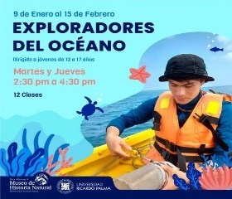
36 | Museo de Historia Natural 'Vera Alleman' de la Universidad Ricardo Palma | Recorrido gratuito "Mundo Marino" con los docentes del curso de Minibiològos marinos y exploradores del ocèano del verano 2024. Fecha de realizaciòn: 03 enero 2024. Objetivo: Para niños de 7 a 17 años. Conocer un poco más de mundo marino . | Si | https://www.facebook.com/MHN.URP/posts/pfbid026eBuCYqYLz9QvitcJsApYn7zKWRNyqofMaEKGfzXuNUNCpBTxj7g61dJ3BW6ayXnl | 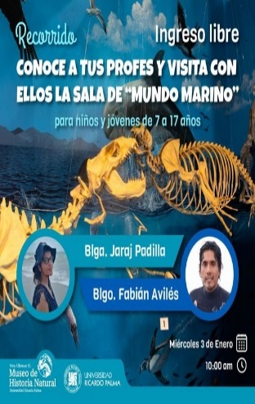
37 | Museo de Historia Natural 'Vera Alleman' de la Universidad Ricardo Palma | TALLER: Herramientas y Técnicas de Extración de Fósiles. Fecha: 10 de enero. Objetivo: Para niños de 4 a 7 años. Aprender la técnicas que utilizan los paleontólogos para extraer fósiles de la tierra de forma segura con la ayuda de herramientas especiales | Si | https://www.facebook.com/MHN.URP/posts/pfbid02bKZsG9ZnW8CiZEFZQ9nAMaV3V7mxsbCQ2ZKHwLJL9WRLejf6q68jhQxuR6tdQ8Jgl | 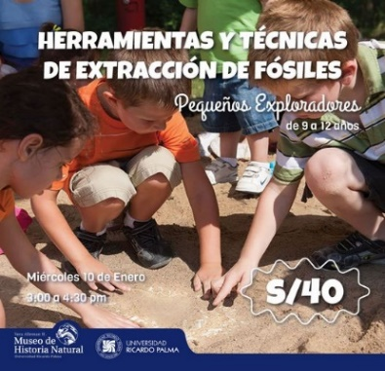
38 | Museo de Historia Natural 'Vera Alleman' de la Universidad Ricardo Palma | Taller de plancton y necton!. Fecha: 11 enero 2024. Objetivo: Para 12 a 17 años. Aprender sobre aquellos animales y plantas que son arrastrados por la corriente, y de aquellos que pueden moverse en el agua a partir de sus propias fuerzas. | Si | https://www.facebook.com/MHN.URP/posts/pfbid0CYLwZVgWX3c8evzoojkyB61cFZV2FLJJTBN9gqcPh9o7X2xaPgeQEfr8bDW2oWrkl | 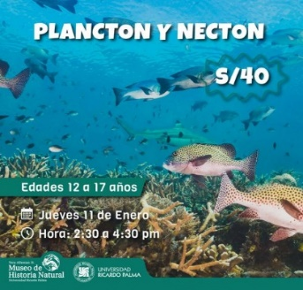
39 | Museo de Historia Natural 'Vera Alleman' de la Universidad Ricardo Palma | Taller "Clasificando fósiles". Fecha: 15 de enero 2024. Objetivo: Para niños de 9 a 12 años. Los pequeños exploradores excavarán y encontrarán una diversidad de fósiles, los cuales deberán clasificar. | Si | https://www.facebook.com/MHN.URP/posts/pfbid032TJcNbQcDdJqYFFPNEruw2dhn5MHVqTZCF3fR9fHfohQBy2KXqLRHX6TgydNnQfwl | 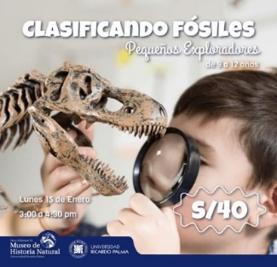
40 | Museo de Historia Natural 'Vera Alleman' de la Universidad Ricardo Palma | ¡Taller de macroalgas marinas y bosques marinos!. Fecha: 16 de enero 2025. Objetivo: Para niños 12 a 17 años. Conocer a profundidad la diversidad del mar. | Si | https://www.facebook.com/MHN.URP/posts/pfbid0QpwXo8y3yFxnQ8EKyQnaKh2JaXBcDPws6va75ufn9X5PGAMVq89YLSczCTRGe73el | 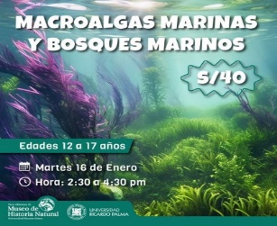
41 | Museo de Historia Natural 'Vera Alleman' de la Universidad Ricardo Palma | Taller "Del campo al museo". Fecha: 17 de enero 2024. Objetivo: Para niños de 9 a 12 años. Conocer los diversos tipos de rocas dónde se encuentran los fósiles, y cómo este estudio nos indica su antiguedad. | Si | https://www.facebook.com/MHN.URP/posts/pfbid0Pj42raStsiiv7BA6YB9tSb5Rf2Mq1sa1DS9xzavXbWk4Y1jXAuaovuQL2TGNXrG4l | 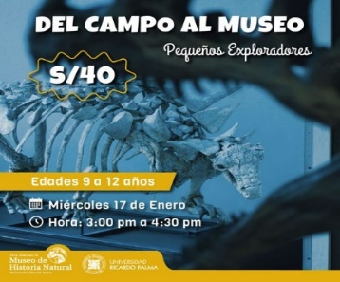
42 | Museo de Historia Natural 'Vera Alleman' de la Universidad Ricardo Palma | Taller de paleontología "PaleoLab". Fecha: 22 de enero 2024. Objetivo: Para niños de 9 a 12 años. Restaurar s una réplica de fósil usando los métodos que utilizan los paleontólogos para su reconstrucción, y además, conocer el espacio de trabajo de un paleontólogo. | Si | https://www.facebook.com/MHN.URP/posts/pfbid029tFLxJrMA3GjMpAxKt32UFPhm2iCMgiHt9KDqphWA5Pbwkw79knvFfG3cUanvz7Cl | 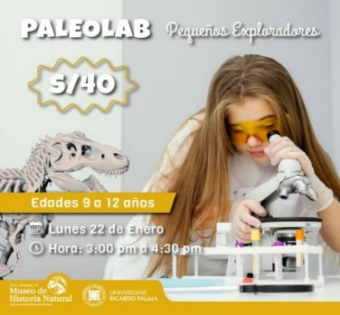
43 | Museo de Historia Natural 'Vera Alleman' de la Universidad Ricardo Palma | TALLER: PEQUEÑOS PALEONTÓLOGOS - JUNIOR. Realizado 24 enero 2024. Objetivo: Dirigido a niños 9 a 12 años. Recrear a los dinosaurios como si estuvieran con vida en base a las réplicas de fósiles encontrados en la excavación además de realizar copias de fósiles. | Si | https://www.facebook.com/MHN.URP/posts/pfbid0vgo4K3Z64BBPnmJEFfMaASCYp9yt5y6X8e4EFaFcVVkNAhUwYkdPXfX84bEsjwG5l | 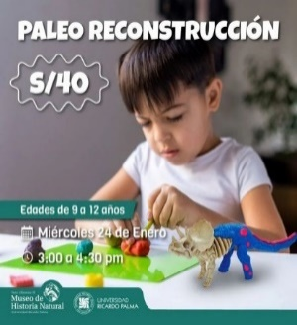
44 | Museo de Historia Natural 'Vera Alleman' de la Universidad Ricardo Palma | TALLER: PEQUEÑOS PALEONTÓLOGOS - JUNIOR. Realizado el 29 enero. Objetivos: Para niños de 9 a 12 años. Descubrir las diferentes huellas fósiles de dinosaurios. De este modo, buscaremos, limpiaremos y clasificaremos distintos tipos de huellas halladas en todo el mundo. | Si | https://www.facebook.com/MHN.URP/posts/pfbid0dy7pPZGB4TERXF3fhWeVG6nGptkRWtWCrRqEfPqK5DBVRaboqBwgpQyMLPda3Dxml | 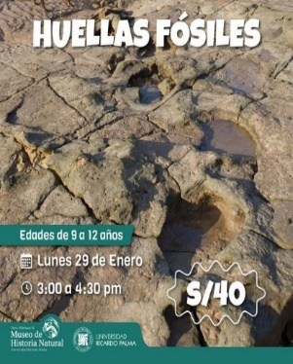
45 | Museo de Historia Natural 'Vera Alleman' de la Universidad Ricardo Palma | EFEMÉRIDE: DÍA INTERNACIONAL DE LA MUJER Y LA NIÑA EN LA CIENCIA. Realizado: 10 de febrero 2024. Objetivo: Para niños de 7 a 12 años. Conocer un pco más sobre las chicas cientificas. | Si | https://www.facebook.com/MHN.URP/posts/pfbid02Jswn3grqpS4fsuLTKdesvHK5J1ERjPLQ2MeJBz4QvRcJH8qXNQhEgcc5xj3BBLQSl | 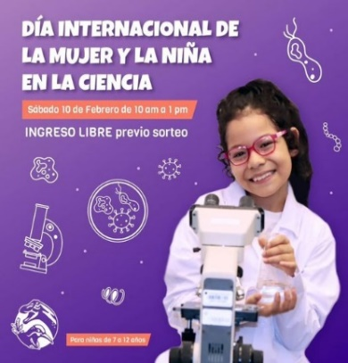
46 | Museo de Historia Natural 'Vera Alleman' de la Universidad Ricardo Palma | ¡CASATE EN EL MUSEO Y CELEBRA EL AMOR EN LOS TIEMPOS JURASICOS! Fecha: 10 de Febrero 2024. Objetivo: Nuestros visitantes podrán consumar su amor junto a nuestros dinosaurios en un acto ceremonial de matrimonio simbólico. | Si | https://www.facebook.com/MHN.URP/posts/pfbid0SBu9Zfe7BRLogovgjVJSGnn9bJz2JgiekDa1SGXFeXbwuR4GtCXVjiD3N6CQpMgul | 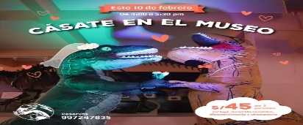
47 | Museo de Historia Natural 'Vera Alleman' de la Universidad Ricardo Palma | DOMINGO PREHISTÓRICO. Fecha: 3 de marzo 2024. Objetivo: Para toda la familia. Explorar la sala de paleontología. | Si | https://www.facebook.com/photo/?fbid=782068427284932&set=a.552488930242884
48 | Museo de Historia Natural 'Vera Alleman' de la Universidad Ricardo Palma | DOMINGO PREHISTORICO: Las dinosaurias. Fecha: 9 de marzo 2024. Objetivo: Para toda la familia. Conocer todo sobre el misterio en torno a los dinosaurios hembra, el gran aporte de las mujeres en la paleontología y muchos mas datos curiosos. | Si | https://www.facebook.com/MHN.URP/posts/pfbid02ZFmHm4G7vRKNKKBiswHkgq8vkjDKZrDPsXm8azyzcfDvvW4VELLLoX8xua4mv3zjl | 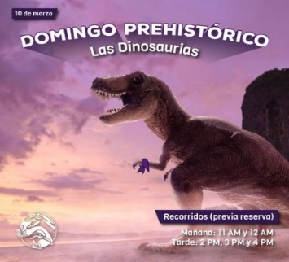
49 | Museo de Historia Natural 'Vera Alleman' de la Universidad Ricardo Palma | Taller: Plastelina 2D de Ranas. Fecha: 23 de marzo 2024. Objetivo: Para 8 a 12 años. Conocer el arte de moldear con sus manos a una de las especies que merecen nuestra atención y apoyo para su conservación | Si | https://www.facebook.com/MHN.URP/posts/pfbid02V4ShSH59g6so4ug3hhaMTQNd3F4YNhmP8cNtK23AaNnjBqumeGN6xALfWAqGbgKWl | 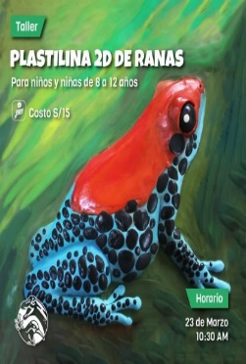
50 | Museo de Historia Natural 'Vera Alleman' de la Universidad Ricardo Palma | Charla: ¿Por qué cuidar las Ranas?. Fecha: 23 de marzo 2024. Objetivo: Para toda la famila. Charla para público familiar con el fin de conocer la diversidad de especies y aprender sobre la importancia de su conservación. | Si | https://www.facebook.com/MHN.URP/posts/pfbid02dH37RxNivGag4aumm5MwXV1RkhJ64C7MNRv3zDHD9ogT6n8er715qnBJDsvLej4dl | 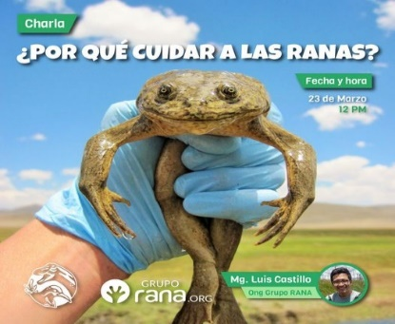
51 | Museo de Historia Natural 'Vera Alleman' de la Universidad Ricardo Palma | DOMINGO PREHISTORICO: Extinciòn de los dinosaurios. Fecha: 16 de marzo 2024. Objetivo: Para toda la familia. Responder preguntas como : Cómo se extinguieron los dinosaurios? ¿Se debió al choque de un asteroide? ¿A la actividad volcánica? ¿Habrá sobrevivivo algún dinosaurio a la extinción? | Si | https://www.facebook.com/MHN.URP/posts/pfbid02wzhFtgCHqYNoPxQ2EYMtK5gZmwRJJJPThkhho4kgLzfxSxj9ZLZCgYWaTLGj35j4l | 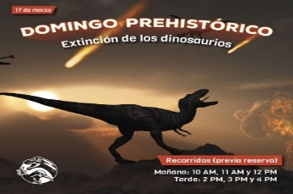
52 | Museo de Historia Natural 'Vera Alleman' de la Universidad Ricardo Palma | "Domingos prehistòrico: Dinosaurios extraordinarios". Fecha: 24 de marzo. Objetivo: Para toda la familia. Conocer un poco más de los dinosaurios. | Si | https://www.facebook.com/MHN.URP/posts/pfbid02W2goaem5nMjCwHDpnjku5HeMqdLuHPXzxNfviCU1ShjN6uKd6fCgMs1hjEHxR2aRl | 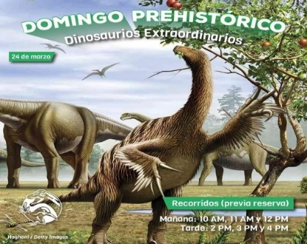
53 | Museo de Historia Natural 'Vera Alleman' de la Universidad Ricardo Palma | "Dino bùsqueda". Fecha: 30 a 31 de marzo 2024. Objetivo: Para toda la familia. Descubrir una manera divertida y enigmática para buscar fósiles de dinosaurios, y a su vez, cómo estos crecían y se desarrollaban. | Si | https://www.facebook.com/MHN.URP/posts/pfbid052VEDtB5Ed6kMTdP3WvW1DuamEQc1s352VffWw6ERJizF1TAs7ZzyDXdgJtvFCxSl | 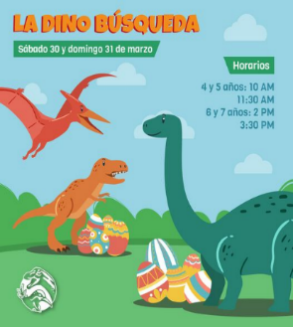
54 | Museo de Historia Natural 'Vera Alleman' de la Universidad Ricardo Palma | "Presentaciòn de libros: Colecciòn Pacha". Fecha: 06 de abril 2024. Objetivo: Para toda la familia. La Colección Pacha (‘Mundo’ en idioma quechua) muestra una temática integral de la cosmovisión andina del Perú, haciendo referencia a los tres mundos: Hanan Pacha, Kay Pacha y Uku Pacha (el mundo celestial, el terrenal y el de la muerte o los sueños). | Si
55 | Museo de Historia Natural 'Vera Alleman' de la Universidad Ricardo Palma | "Domingo de Paleorte: Huellas de dinosaurios". Fecha: 06 de abril del 2024. Objetivo: Para niños de 4 a 6 años. Conocer las huellas de aquellos dinosaurios que dejaron en el Perú, e intentaremos descifrar quién descubrió dichas huellas. | Si | https://www.facebook.com/MHN.URP/posts/pfbid0BgsaavRhopNGQKXXTWRKfiC478UcoazMSLcw5FdrVFNa5na2HYBf1WphNvXyfXHrl | 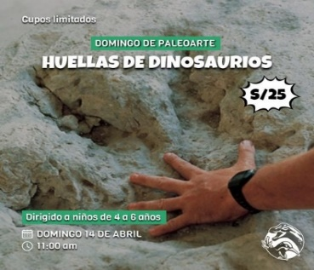
56 | Museo de Historia Natural 'Vera Alleman' de la Universidad Ricardo Palma | "Eco Fest". Fecha: 20 de abril 2024. Objetivo: Para todo el pùblico. Este festival dedicado a la protección del medio ambiente, donde cada paso cuenta en la preservación de nuestra Tierra. | Si | https://www.facebook.com/MHN.URP/posts/pfbid0kUDmDNMxirkjAJvLm4XL9csegnMbc3FxQny7CcwMReNvaq76ioo4beBRmmYMdjBGl | 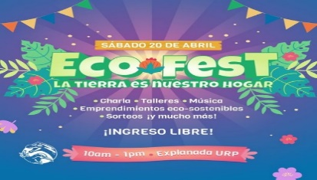
57 | Museo de Historia Natural 'Vera Alleman' de la Universidad Ricardo Palma | "Domingo de Paleoarte". Fecha: 21 de abril 2024. Objetivo: Para niños de 8 a 10 años.Moldear al Deinonychus | Si | https://www.facebook.com/MHN.URP/posts/pfbid02mjHGqjP2NHXp1fenArwdfp8w5GHLQXiLN9Xms264vyqEo76jhVKYhRpcbmsXjy9il | 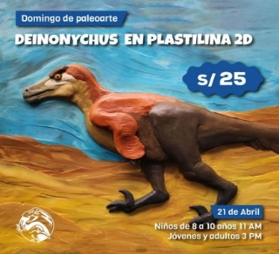
58 | Museo de Historia Natural 'Vera Alleman' de la Universidad Ricardo Palma | "Conoce sobres las madres del reino animal". Fecha: 11 de mayo del 2024. Objetivo: Para toda la familia. Descubrir cómo las madres del reino animal cuidan, protegen y guían a sus crías con habilidades extraordinarias y estrategias sorprendentes. | Si | https://www.facebook.com/MHN.URP/posts/pfbid0jdqidb1oTJSh5y6W23VrwQyq46SUKQtA1inKPkeKTmR2ZWFtzgAYpt9N5C6EiKrdl | 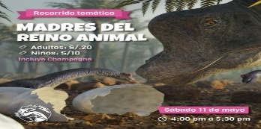
59 | Museo de Historia Natural 'Vera Alleman' de la Universidad Ricardo Palma | "Colecciones abiertas". Fecha: 20 de mayo 2024. Objetivo: Para toda la familia. Día Internacional de los Museos. | Si | https://www.facebook.com/MHN.URP/posts/pfbid0qy1EBinznyDBK5mdQUoiFWZg5nP7jH6WZxS6LmuNTaovDbMzHdEwMhV4pegCHWG2l | 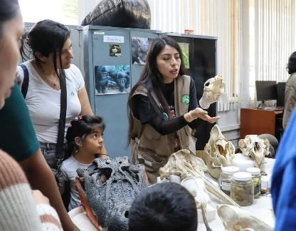
60 | Museo de Historia Natural 'Vera Alleman' de la Universidad Ricardo Palma | "Visita de estudios". Fecha: 21 de mayo 2024. Objetivo: Para niños. Trasladamos el museo a la IE Virgen Purísima del AAHH Jardín Rosa, en marco del Día Internacional de los Museos. | Si | https://www.facebook.com/MHN.URP/posts/pfbid0mUeZ1o9PQCXK8QmLdXxYzVvZmtwMAE4H7PKDA8cJBY7Z7nU7tVfMdaw8tMo9PVkWl | 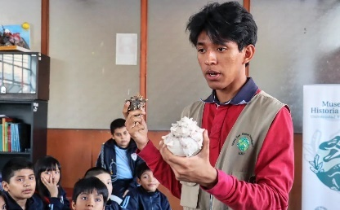
61 | Museo de Historia Natural 'Vera Alleman' de la Universidad Ricardo Palma | Taller: El menù de los murcielagos. Fecha: 25 de mayo 2024. Objetivo: Para toda la familia: Festival de la Biodiversidad. | Si | https://www.facebook.com/MHN.URP/posts/pfbid02m6NJ1ze6junueW1M8C61gEBFkt6s3EUoxAgz6XtKF92SbKwvBu1NGAo2xMbuKsmFl | 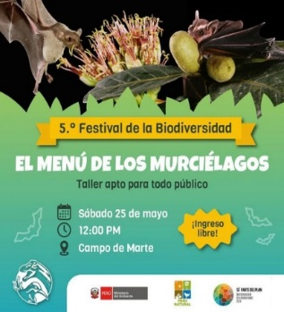
62 | Museo de Historia Natural 'Vera Alleman' de la Universidad Ricardo Palma | "Festival de la Biodiversidad - Ediciòn Achorate". Fecha: 26 de mayo 2024. Objetivo: Para niños de 3 a 5 años. Conocer un poco más sobre la maternidad prehistórica. | Si | https://www.facebook.com/photo/?fbid=834123318746109&set=a.552488930242884 | 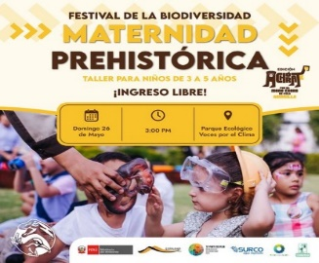
63 | Museo de Historia Natural 'Vera Alleman' de la Universidad Ricardo Palma | "Ciencia y Café: Conversemos con un Paleontólogo". Fecha: 28 de mayo 2024. Objetivo: Para mayores de 15 años. Descubrir los secretos del pasado con el increíble paleontólogo peruano Rafael Varas. Incluye un recorrido por el museo. | Si | https://www.facebook.com/photo/?fbid=834772695347838&set=a.552488930242884 | 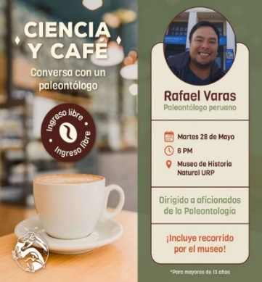
64 | Museo de Historia Natural 'Vera Alleman' de la Universidad Ricardo Palma | "Mastozoología del Field Museum". Fecha: 24 de mayo 2024. Objetivo: Revisar las colecciones de Mastozoología del Field Museum. | Si | https://www.facebook.com/photo/?fbid=834704355354672&set=pcb.834704492021325 | 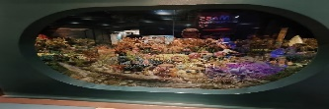
65 | Museo de Historia Natural 'Vera Alleman' de la Universidad Ricardo Palma | "OPEN PARTY EN EL MUSEO". Fecha: 31 de mayo 2024. Objetivo: Para alumnos de diferentes instituciones. Celebrar y divertirnos con varios estudiantes de diferentes instituciones que nos visitaron por "OPEN DAY GAMER" | Si | https://www.facebook.com/photo/?fbid=839009014924206&set=pcb.839009108257530 | 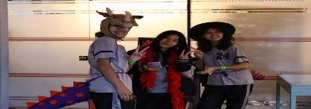
66 | Museo de Historia Natural 'Vera Alleman' de la Universidad Ricardo Palma | "Explora la paleontologìa del siglo XXI". Fecha: 04 de junio 2024. Objetivo: para jovenes de 17 años. Obtén herramientas claves adentrarte en el estudio de los fósiles a través de nuestro curso. | Si | https://www.facebook.com/MHN.URP/posts/pfbid0efdoQkGZVDBStZHHc1qfwEtHiNdRxBLvK2LYiMQSGzFKith9hsytwY1eFJ9Dr5gRl | 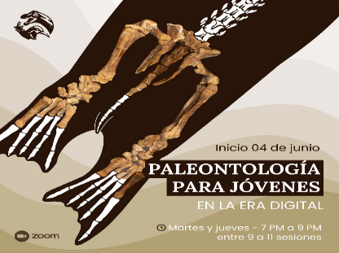
67 | Museo de Historia Natural 'Vera Alleman' de la Universidad Ricardo Palma | "Celebrar a los dinopapás". Fecha: 16 de junio 2024. Objetiva: Para toda la familia. Celebrar a los pap´s del perú por su día. | Si | https://www.facebook.com/photo/?fbid=847585014066606&set=a.552488930242884
68 | Museo de Historia Natural 'Vera Alleman' de la Universidad Ricardo Palma | "Taller de plantas medicinales para vìas respiratorias". Fecha: 06 de julio 2024. Objertivo: Para toda la familia. Conocer nuevas formas para mejorar tu salud! En el taller aprendieron más sobre plantas medicinales por la bióloga y botánica Mercedes González. | Si | https://www.facebook.com/photo/?fbid=860156122809495&set=a.552488930242884 | 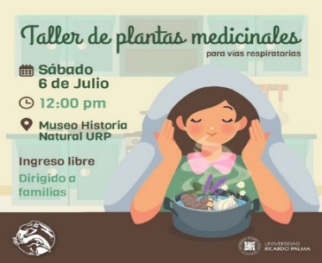
69 | Museo de Historia Natural 'Vera Alleman' de la Universidad Ricardo Palma | "Paleontologìa para jòvenes en la era digital". Fecha: 09 de julio del 2024. Objetivo: Para jovenes del taller de paleontologìa. Los jóvenes tuvieron una expedición paleontológica donde lograron demostrar los conocimientos aprendidos en clase. | Si | https://www.facebook.com/photo/?fbid=862780962547011&set=pcb.862781035880337 | 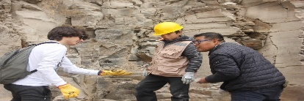
70 | Museo de Historia Natural 'Vera Alleman' de la Universidad Ricardo Palma | "Visita a las colecciones cientìficas del departamento de paleontologìa". Fecha: 15 de julio del 2024. Objetivo: Jòvenes del taller de paleontologìa. Los jóvenes del taller de paleontología pudieron acceder a las colecciones científicas del Departamento de Paleontología complementando sus conocimientos teóricos. | Si | https://www.facebook.com/photo/?fbid=866363348855439&set=pcb.866363405522100 | 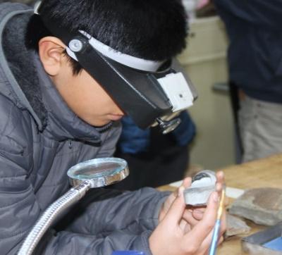
71 | Museo de Historia Natural 'Vera Alleman' de la Universidad Ricardo Palma | "Delfìn del rio y sus ancestros". Fecha: 18 de julio del 2024. Objetivo: Jòvenes. Brindar una charla especial sobre una fascinante investigación paleontológica: un delfín fósil | Si | https://www.facebook.com/photo/?fbid=864322769059497&set=a.552488930242884 | 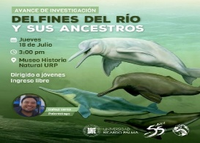
72 | Museo de Historia Natural 'Vera Alleman' de la Universidad Ricardo Palma | "La papa y el campesino: Aliados para una seguridad alimentaria". Fecha: 19 de julio 2024. Objetivo: Para toda la familia. Inaguración de nuestra sala temporal. | Si | https://www.facebook.com/photo/?fbid=868820365276404&set=pcb.868820528609721 | 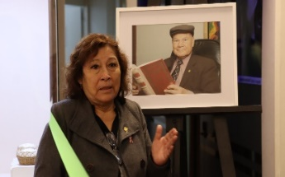
73 | Museo de Historia Natural 'Vera Alleman' de la Universidad Ricardo Palma | "Recorrido temàtico: El secreto de los bichos". Fecha: 19 de julio del 2024. Objetivo: Para niños desde los 4 años. Explorar y aprender sobre una variedad fascinante de insectos. | Si | https://www.facebook.com/photo/?fbid=866217332203374&set=a.552488930242884
74 | Museo de Historia Natural 'Vera Alleman' de la Universidad Ricardo Palma | Taller de plantas medicinales para ñiños y niñas. Fecha: 22 de julio 2024. Objerivo: Para todo los niños y niñas. Explicar sobre la importancia de las plantas para la vida, a partir de las propiedades y sus componentes. | Si | https://www.facebook.com/photo/?fbid=870410361784071&set=a.552488930242884
75 | Museo de Historia Natural 'Vera Alleman' de la Universidad Ricardo Palma | Taller: “Guardería Jurásica”. Fecha: 27 de julio 2024. Objetivo: Para todos los niños. Aprender cómo eran los dinosaurios bebés y muchos datos curiosos de estos fascinantes animales. | Si | https://www.facebook.com/photo/?fbid=871628661662241&set=a.552488930242884
76 | Museo de Historia Natural 'Vera Alleman' de la Universidad Ricardo Palma | Taller: "TRAS LAS HUELLAS DE LOS DINOSAURIOS". Fecha: 26 de julio. Objetivo: Para niños de 4 a 6 años. Aprender Sobre los restos fósiles que dejaron los dinosaurios. | Si | https://www.facebook.com/photo/?fbid=871706841654423&set=a.552488930242884
77 | Museo de Historia Natural 'Vera Alleman' de la Universidad Ricardo Palma | Taller: "Grandes extinciones para niños y niñas”. Fecha: 30 de julio. Objetivo: Niños de 4 a 6 años. Conocer los diferentes animales según la disposición de recursos y clima. | Si | https://www.facebook.com/photo/?fbid=875302964628144&set=a.552488930242884
78 | Museo de Historia Natural 'Vera Alleman' de la Universidad Ricardo Palma | "Naturales a través de los sentidos". Fecha: 31 de julio 2024. Objetivo: Para niños de 7 a 9 años. Conocer y aprender por las salas del museo sobre la biodiversidad a través de nuestros sentidos. | Si | https://www.facebook.com/photo/?fbid=872997144858726&set=a.552488930242884
79 | Museo de Historia Natural 'Vera Alleman' de la Universidad Ricardo Palma | "Murciélagos entre nosotros". Fecha: 01 de agosto 2024. Objetivo: Para toda la familia. Conocer las principales características de estos enigmáticos animales, que tienen muy mala reputación, pero son de los más importantes en los ecosistemas que habitan. | Si | https://www.facebook.com/photo/?fbid=875855137906260&set=a.552488930242884
80 | Museo de Historia Natural 'Vera Alleman' de la Universidad Ricardo Palma | "Detectives del pasado". Fecha: 03 de agosto 2024. Objetivo: Para todos los pequeños. Los pequeños paleontólogos armaron un esqueleto de dinosaurio, mientras aprendemos curiosidades sobre estos fascinantes animales que existieron en la prehistoria. | Si | https://www.facebook.com/photo?fbid=876463904512050&set=a.552488930242884
81 | Museo de Historia Natural 'Vera Alleman' de la Universidad Ricardo Palma | "Lo que veo en el museo". Fecha: 02 de agosto 2024. Objetivo: Para todo pùblico. Presentación de esta hermosa historia del libro ilustrado "Lo que veo en el museo" escrito por Kari De la Vega. | Si | https://www.facebook.com/photo/?fbid=876641121160995&set=a.552488926909551
82 | Museo de Historia Natural 'Vera Alleman' de la Universidad Ricardo Palma | "Dinosaurios Extravagantes". Fecha: 18 de agosto 2024. Objetivo: Para todos los niños. Conocer sobre los dinosaurios más extravagantes que hay y además viviremos la experiencia de ser un paleontólogo o paleontóloga por un día. | Si | https://www.facebook.com/photo/?fbid=884521033706337&set=a.552488930242884
...

